りゅうせき建設 専用請求書
請 求 書
 |  |  |  |  |  |  |  |  |  |  |  |  |  | 消費税処理
株式会社 りゅうせき建設 御中 |  |  |  |  |  |  |  |  |  |  |  |  |  | 切り捨て

PDFへ変換しご送付お願いいたします。
 |  |  |  |  |  |  |  |  |  | 登録番号 | Ｔ

下記の通り、請求致します。 |  |  |  |  |  |  |  | 住 所

 |  |  | 年 | 月 | 日 |  |  | 商 号 又は名称

 |  |  |  |  |  |  |  | Ｔ Ｅ Ｌ

請求金額 （消費税込） |  |  |  |  |  |  |  | 金融機関名
 |  |  |  |  |  |  |  | 支店名等
 |  |  |  |  |  |  |  | 種 別 |  |  | 口座番号
 |  |  |  |  |  |  |  | フリガナ
 |  |  |  |  |  |  |  | 口座名義

 |  |  |  |  |  |  |  |  |  |  |  |  | ※正確にハッキリと記入
工事名: |  |  |  |  |  |  |  |  |  |  |  | りゅうせき建設 担当者

月 | 日 | 品名または工事内容 |  |  |  | 数量 | 単位 | 単価 | 金額 |  | 税区分 | 備考

※現場名、品名、工事内容、担当者を 正確にハッキリ記入する事。 日報、納品書等あれば添付して下さい。 |  |  |  |  |  |  | 10％対象額 小計
 |  |  |  |  |  |  | 8%対象額 小計
※税区分について、 軽減税率対象の場合「*」、 非課税の場合「非課税」を記載。 |  |  |  |  |  |  | 非課税対象額 小計
 |  |  |  |  |  |  | 消費税 10％
※請求書の提出は毎月５日迄です【厳守】 |  |  |  |  |  |  | 消費税 8％
 |  |  |  |  |  |  | 合 計

記入例
請 求 書

13桁の登録番号
株式会社 りゅうせき建設 御中
 |  |  |  |  |  |  |  |  |  |  |  |  | 登録番号 | Ｔ | 1234567890123

年(西暦)・月・日を記載
下記の通り、請求致します。 |  |  |  |  |  |  |  |  |  | 住 所 | 沖縄県浦添市〇△□1-2-3

各項目入力
2023 |  |  | 年 | 9 | 月 | 30 | 日 |  |  | 商 号 又は名称 | 株式会社 ●●産業

今回の請求金額を記載
 |  |  |  |  |  |  |  |  |  | Ｔ Ｅ Ｌ | 098-123-4567

振込先は毎回記入
請求金額 （消費税込） |  |  |  |  |  | ¥3,180,000 |  |  |  | 金融機関名 |  | ○○銀行
 |  |  |  |  |  |  |  |  |  | 支店名等 |  | □□□支店
 |  |  |  |  |  |  |  |  |  | 種 別 |  | 普通 |  | 口座番号 |  | 1234567
工事名
正式名称＋場所（市町村）
普通・当座の
記入忘れずに！
 |  |  |  |  |  |  |  |  |  | フリガナ |  | カ）●●サンギョウ
 |  |  |  |  |  |  |  |  |  | 口座名義 |  | ㈱●●産業

りゅうせき建設の担当者
現場代理人の氏名を記載
 |  |  |  |  |  |  |  |  |  |  |  |  |  |  |  |  | ※正確にハッキリと記入
工事名: |  |  | ○○△△様邸新築工事（那覇） |  |  |  |  |  |  |  |  |  |  |  | りゅうせき建設 担当者
 |  |  |  |  |  |  |  |  |  |  |  |  |  |  | ▲▲□□
月 | 日 | 品名または工事内容 |  |  |  |  |  | 数量 | 単位 | 単価 |  | 金額(今回出来高) |  | 税区分 | 備考

【必須】工種+明細
税区分
消費税10％の場合は空白
軽減税率の場合は「*」を選択
非課税の場合は「非課税」を選択
9 | 15 |  |  |  |  |  |  |  |  | 1,000,000 |  | 1,000,000
 |  |  |  |  |  |  |  |  |  | 1,000,000 |  | 1,000,000 |  | ＊
 |  |  |  |  |  |  |  |  |  | 1,000,000 |  | 1,000,000 |  | 非課税

※明細記載なしでの数量「1式」の記載は
お控えください。
※明細記載がない場合は、
再発行をお願いする場合がございます。
消費税処理
枠外に選択肢があります。
デフォルトは「切り捨て」です。
「切り上げ」も選択可。

税率ごとの合計
税率ごとの税額

※現場名、品名、工事内容、担当者を 正確にハッキリ記入する事。 日報、納品書等あれば添付して下さい。 |  |  |  |  |  |  |  |  | 10％対象額 小計 |  |  | 1,000,000
 |  |  |  |  |  |  |  |  | 8%対象額 小計 |  |  | 1,000,000
※税区分について、 軽減税率対象の場合「*」、 非課税の場合「非課税」を記載。 |  |  |  |  |  |  |  |  | 非課税対象額 小計 |  |  | 1,000,000
 |  |  |  |  |  |  |  |  | 消費税 10％ |  |  | 100,000
※②、③を提出して下さい。 |  |  |  |  |  |  |  |  | 消費税 8％ |  |  | 80,000
※請求書の提出は毎月５日迄です【厳守】 |  |  |  |  |  |  |  |  | 合 計 |  |  | 3,180,000
毎月末締め
翌月５日が
提出期限。

Excel→PDF変換方法
■エクセルファイルをPDF変換する方法
①請求書のシートのみ選択している状態を確認し、左上のファイルをクリック

ファイルをクリック

②印刷→プリンター「Microsoft Print to PDF」を選択→印刷

印刷をクリック

プリンターの一覧から
「Microsoft Print to PDF」を選択

印刷をクリック

1ページに収まっていることを確認

③「名前を付けて保存」のダイアログボックスが表示されるので、
保存先を選択し、ファイル名を入力、保存をクリック。

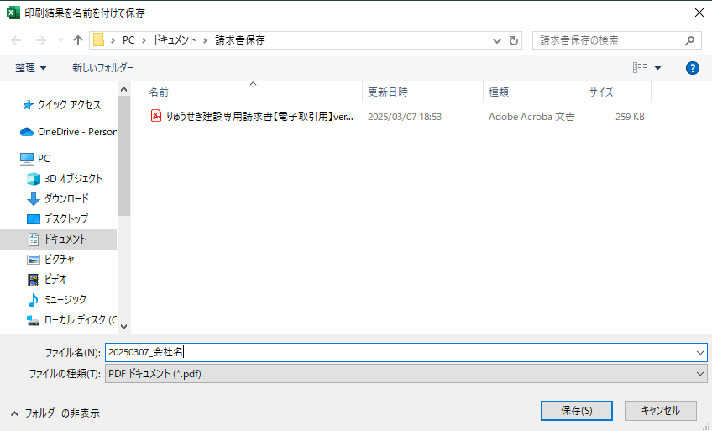
 | ※ | ファイル名に指定はございませんが 請求書１通ごとにご登録いただくため、請求書が複数ある場合は、区別できるようなファイル名で保存をお願いいたします。

保存をクリックし完了

※プリンターに「Microsoft Print to PDF」がない場合

ファイル → エクスポート → PDF/XPSの作成 → ファイル名入力 → 発行

